No1 Hal 19
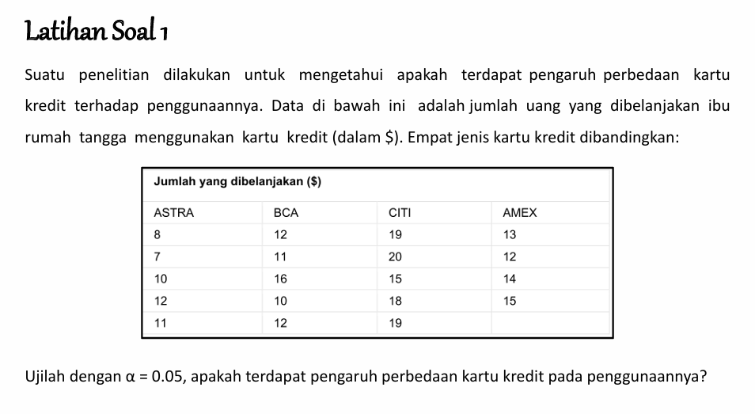

 | ASTRA | BCA | CITI | AMEX | Total
1 | 8 | 12 | 19 | 13
2 | 7 | 11 | 20 | 12
3 | 10 | 16 | 15 | 14
4 | 12 | 10 | 18 | 15
5 | 11 | 12 | 19
Jumlah | 48 | 61 | 91 | 54 | 254

1). JKP = | 194.62105263
2). JKT = | 3648 | 3648 |  | 252.42105263
3). JKG = | 57.8
4). RJKP = | 64.873684211
5). RJKG = | 3.8533333333

Fhitung = | 16.835731197

No 4 Hal 22
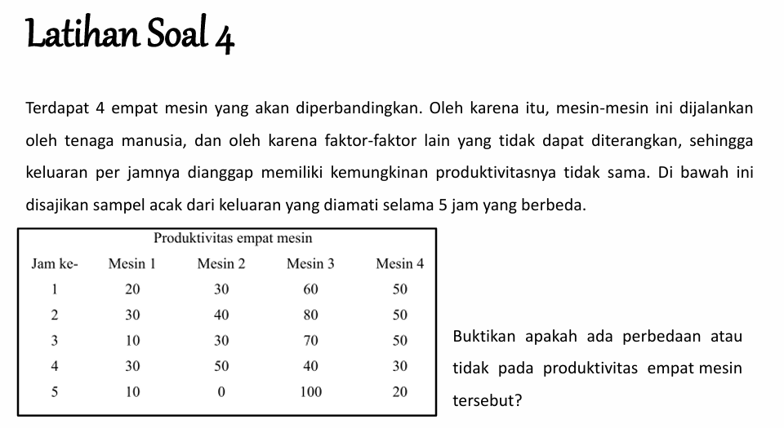

Jam ke- | Mesin 1 | Mesin 2 | Mesin 3 | Mesin 4 | Total
1 | 20 | 30 | 60 | 50
2 | 30 | 40 | 80 | 50
3 | 10 | 30 | 70 | 50
4 | 30 | 50 | 40 | 30
5 | 10 | 0 | 100 | 20
Jumlah | 100 | 150 | 350 | 200 | 800

1). JKP = | 7000
2). JKT = | 43200 | 43600 |  | 11600
3). JKG = | 4600
4). RJKP = | 2333.3333333
5). RJKG = | 287.5

Fhitung = | 8.115942029

Soal Hal 56
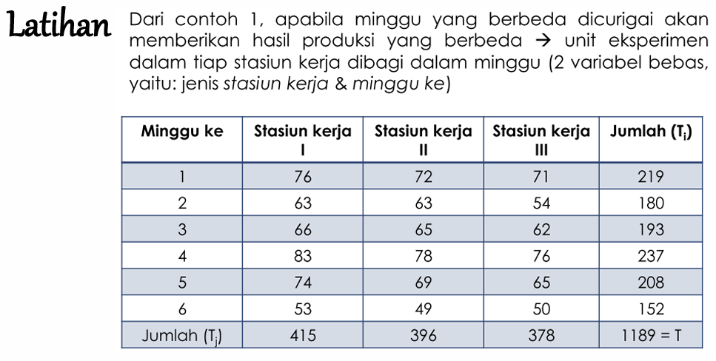

Minggu ke | Stasiun Kerja I | Stasiun Kerja II | Stasiun Kerja III | Jumlah (Ti) | Ti^2
1 | 76 | 72 | 71 | 219 | 47961
2 | 63 | 63 | 54 | 180 | 32400
3 | 66 | 65 | 62 | 193 | 37249
4 | 83 | 78 | 76 | 237 | 56169
5 | 74 | 69 | 65 | 208 | 43264
6 | 53 | 49 | 50 | 152 | 23104
Jumlah (Tj) | 415 | 396 | 378 | 1189
Tj^2 | 172225 | 156816 | 142884 | 1413721 | 240147

1). JKT = | 1660.9444444
2). JKB = | 1508.9444444
3). JKK = | 114.11111111
4). JKE = | 37.888888889

s12 = | 301.78888889 |  | F1 = | 79.651026393
s22 = | 57.055555556 |  | F2 = | 15.058651026
s23 = | 3.7888888889

Soal Hal 68
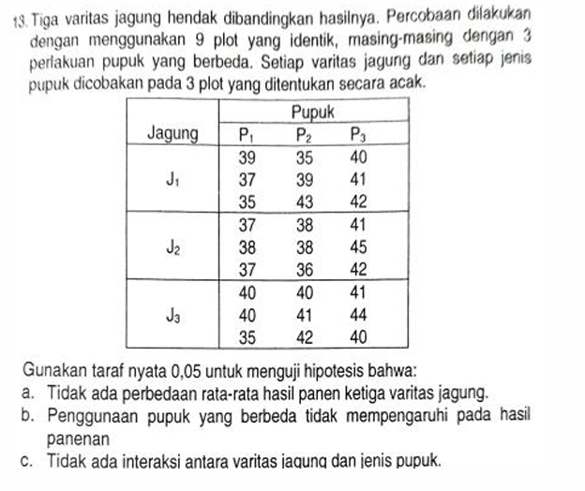

 |  | Jagung | Pupuk |  |  | Total (Ti) |  |  |  |  |  | 1136356
 |  |  | P1 | P2 | P3 |  |  |  | 1). JKT = | 190.74074074 | 42278 | 42087.259259 | 190.74074074
 | 13755 | J1 | 39 | 35 | 40 | 114 | 351 |  | 2). JKB = | 9.8518518518 | 42097.111111 | 42087.259259 | 9.8518518518
 |  |  | 37 | 39 | 41 | 117 |  |  | 3). JKK = | 82.074074074
 |  |  | 35 | 43 | 42 | 120 |  |  | 4). JKI = | 17.481481481
 | 13836 | J2 | 37 | 38 | 41 | 116 | 352 |  | 5). JKE = | 81.333333333
 |  |  | 38 | 38 | 45 | 121 |  |  |  | 190.74074074
 |  |  | 37 | 36 | 42 | 115
 | 14687 | J3 | 40 | 40 | 41 | 121 | 363 |  | S12 = | 4.9259259259
 |  |  | 40 | 41 | 44 | 125 |  |  | S22 = | 41.037037037
 |  |  | 35 | 42 | 40 | 117 |  |  | S32 = | 4.3703703704
 | 42278 | Total (Tj) | 338 | 352 | 376 | 1066 |  |  | S42 = | 4.5185185185

 |  |  |  |  |  |  |  |  | F1 | 1.0901639344
 |  |  | 12321 | 13689 | 15129 |  |  |  | F2 | 9.0819672131
 |  |  | 12544 | 12544 | 16384 |  |  |  | F3 | 0.96721311475
 |  |  | 13225 | 15129 | 15625
111 | 117 | 123 |  |  | 42196.666667 | 42169.333333 | 42097.111111 | 42087.259259
 |  |  |  |  | 17.481481481

